상품제안서
[보틀로만] 멀티다용도 수납통 1400/1800ml | 상품코드: F27566

 |  |  |  |  |  |  | 02-412-0044 | www.easy1.co.kr
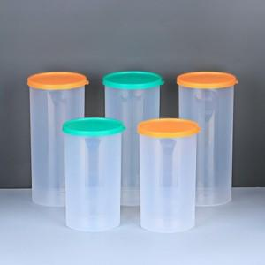

【상세/제작정보】 | 기본수량 미만 인쇄시 비용 추가. 전사스티커 별도 문의.

【인쇄/포장옵션】 | / 포장불가능

【공급단가】 | 수량 | 100~ | 300~ | 500~ | 1,000~ | 3,000~
*VAT별도 | 1400ml | 1,800원 | 1,770원 | 1,720원 | 1,690원 | 1,650원
 | 1800ml | 2,220원 | 2,180원 | 2,120원 | 2,090원 | 2,030원

【상품 URL】 | http://www.easy1.co.kr/src/goods_detail.php?gdno=27566

